Startovka
Startovní číslo | Jméno a příjmení psovoda | Jméno psa | Třída
1 | Lucie Outerská | Arctic River Šamanův Trik | OB-Z | Pořadatel | Lucie Outerská
2 | Dita Krejsová | Bambina White Chocolate | OB-Z | Název a místo konání akce | 1. Speciál BŠO v Obedience, Jenštejn
3 | Barbora Kottová | Aerostar Bohemia Beluga | OB-Z | Datum konání akce | 2016-04-02
4 | Petra Rolníková | Ares Callidus Eiwy-Wolf | OB-Z | Rozhodčí | Lucia Stemmerová
5 | Karolína Majdlová | Chiko z Blatenských luk | OB-Z | Steward | Kryštof Klíma
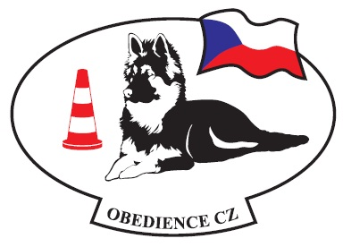
6 | Šárka Fejtková | Nota Bona Taien | OB-Z
7 | Dominika Kalinová | Chan Tengri White Dream Team | OB-Z
8 | Eva Šmolíková | Dartie z Blatenských luk | OB-Z
9 | Magdalena Důjková | Caira Bílá Merci | OB-Z
10 | Šárka Vařáková | Iggy z Veselé rodiny | OB-Z
11 | Dita Krejsová | Arezzo Bohemia Star Moraveč | OB-Z
12 | Petra Rolníková | Kewin King z Ranče Montara | OB-Z
13 | Eva Jindrová | Branwen Grían od Knapovského potoka | OB1
14 | Oldřiška Plšková | Iris z Veselé rodiny | OB1
15 | Dana Háková | Antigona z Nového Malína | OB1
16 | Kristýna Nováková | Ayla Diavolocane | OB1

